xgWeitianshi5——新增（换色）
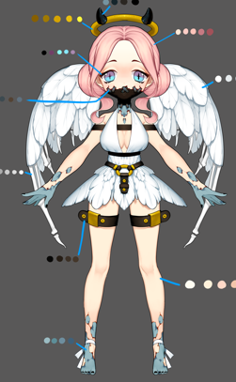
id | 怪物名称 | 角色原画/参考图 | 弱点拆分 |  | 动作类别 | 动作名称 | 动作规则 | 动作描述 | 参考图 | 动作资源名 | 是否循环 | 伴随特效描述
xgWeitianshi5 |  |  | 施法（挂接点） | 命名:e_shifa | 基础动作 | 待机 | 用于战斗待机及村落待机，2秒循环，动作幅度要小。总长2s |  |  | daiji | 是
 |  |  | 受击（挂接点） | 命名:e_shouji |  | 物攻 | 单击，1秒时击中，需要先往前跳50cm. 总长2s |  |  | wugong | 否 | 通用特效
 |  |  | 头顶（挂接点） | 命名:e_jihuo |  | 法攻 | 蓄力1秒 1.5秒时放出，先往前跳50cm.总长2s |  |  | fagong | 否 | 通用特效
 |  |  |  |  |  | 死亡 | 1.5秒倒地，1.5秒一定要踏实的死在地上。2秒做完动作 总长2s |  |  | siwang | 否
 |  |  |  |  |  | 胜利 | 2秒循环动作 总长2s |  |  | shengli | 是
 |  |  |  |  |  | 跑步 | 跑步速度10m/s循环 总长15帧 |  |  | paobu | 是
 |  |  |  |  |  | 防御 | 2秒循环，非常明显的防护动作。总长2s |  |  | fangyu | 是
 |  |  |  |  |  | 受控 | 2秒循环 弱点露出，动作幅度非常小 总长2s |  |  | shoukong | 是
 |  |  |  |  |  | 受击 | boss受击晃动不要大，要小，不要使弱点位移范围超过20cm 总长15帧 |  |  | shouji | 否
 |  |  |  |  |  | 出场 | 1.5秒，亮相动作，不是跳入。 总长2s |  |  | chuchang | 否
 |  |  |  |  | 大招 | 大招炫耀 | 群体暗属性伤害几率附加禁止回血buff |  |  | dazhaoxuanyao | 否

xgMengyan5——补充大招
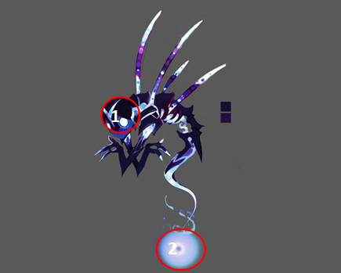
id | 怪物名称 | 角色原画/参考图 | 弱点拆分 |  | 动作类别 | 动作名称 | 动作规则 | 动作描述 | 参考图 | 动作资源名 | 是否循环 | 伴随特效描述
xgMengyan5 |  |  | 施法（挂接点） | 命名:e_shifa | 大招 | 大招炫耀 | 3秒20次暗物理伤害 |  |  | dazhaoxuanyao | 否
 |  |  | 受击（挂接点） | 命名:e_shouji |  | 大招 |  |  |  | dazhao | 否
 |  |  | 头顶（挂接点） | 命名:e_jihuo

xgDatiangou3——补充大招
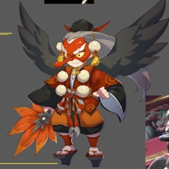
id | 怪物名称 | 角色原画/参考图 | 弱点拆分 |  | 动作类别 | 动作名称 | 动作规则 | 动作描述 | 参考图 | 动作资源名 | 是否循环 | 伴随特效描述
xgDatiangou3 |  |  | 施法（挂接点） | 命名:e_shifa | 大招 | 大招炫耀 | 3秒20次水法术伤害，如果目标有debuff时（有debuff标签的都算加成），伤害翻倍 |  |  | dazhaoxuanyao | 否
 |  |  | 受击（挂接点） | 命名:e_shouji |  | 大招 |  |  |  | dazhao | 否
 |  |  | 头顶（挂接点） | 命名:e_jihuo
 |  |  |  |  | 复用火系大天狗动作

xgChange5——换色
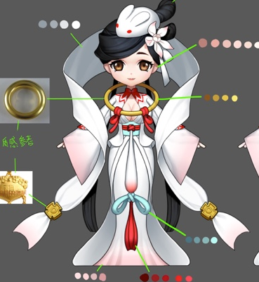
id | 怪物名称 | 角色原画/参考图 | 弱点拆分 |  | 动作类别 | 动作名称 | 动作规则 | 动作描述 | 参考图 | 动作资源名 | 是否循环 | 伴随特效描述
xgChange5 |  |  | 施法（挂接点） | 命名:e_shifa | 新增大招 | 大招炫耀 | 3秒20次暗法术伤害 |  |  | dazhaoxuanyao | 否
 |  |  | 受击（挂接点） | 命名:e_shouji |  | 大招 |  |  |  | dazhao | 否
 |  |  | 头顶（挂接点） | 命名:e_jihuo

xgIfrit5——换色
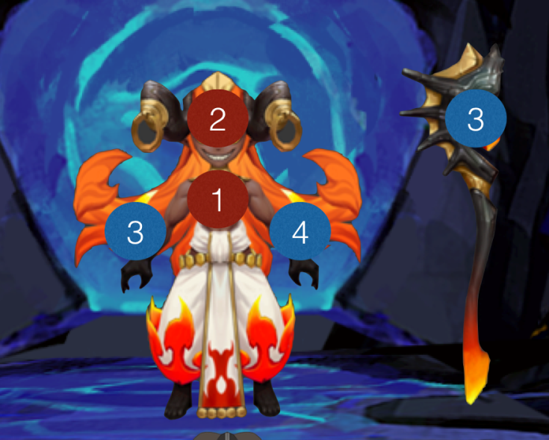
id | 怪物名称 | 角色原画/参考图 | 弱点拆分 |  | 动作类别 | 动作名称 | 动作规则 | 动作描述 | 参考图 | 动作资源名 | 是否循环 | 伴随特效描述
xgIfrit5 |  |  | 施法（挂接点） | 命名:e_shifa | 复用火系伊芙利特动作
 |  |  | 受击（挂接点） | 命名:e_shouji
 |  |  | 头顶（挂接点） | 命名:e_jihuo

xgDujiaoshou5——换色
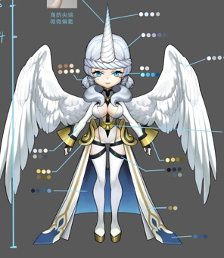
id | 怪物名称 | 角色原画/参考图 | 弱点拆分 |  | 动作类别 | 动作名称 | 动作规则 | 动作描述 | 参考图 | 动作资源名 | 是否循环 | 伴随特效描述
xgDujiaoshou5 |  |  | 施法（挂接点） | 命名:e_shifa | 复用光系独角兽动作
 |  |  | 受击（挂接点） | 命名:e_shouji
 |  |  | 头顶（挂接点） | 命名:e_jihuo

bosschaoxue58Yimier4——新增
id | 角色原画/参考图 | 弱点拆分 |  | 动作类别 | 动作名称 | 动作规则 | 动作描述 | 参考图 | 动作资源名 | 是否循环 | 伴随特效描述
bosschaoxue58Yimier4 |  | 施法（挂接点） | 命名:e_shifa | boss技能1 | 冰晶 | 攻击敌方单体，造成XX%法攻水属性伤害 |  |  | bossYimier1
 |  | 受击（挂接点） | 命名:e_shouji | boss技能2 | 吹雪 | 使敌方单体眩晕2回合（需要一个冰冻特效挂在眩晕buff上） |  |  | bossYimier2
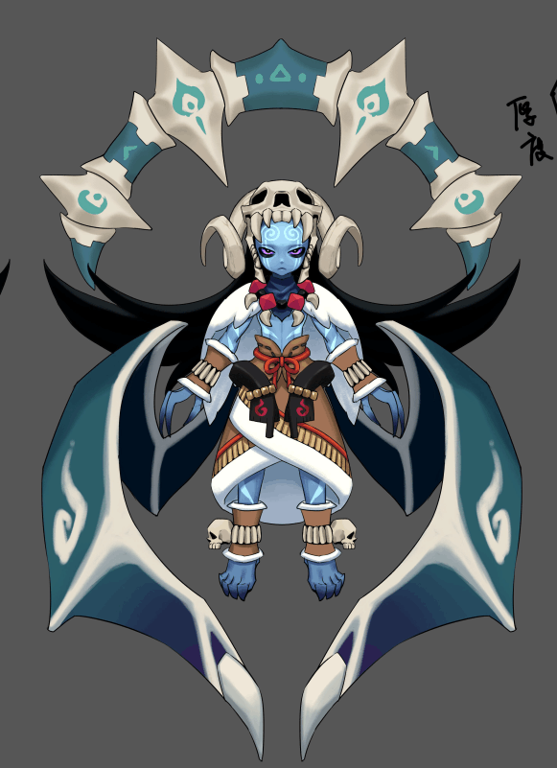
4
 |  | 头顶（挂接点） | 命名:e_jihuo | boss技能3 | 破冰 | 攻击敌方群体，造成XX%法攻水属性伤害；若目标存在吹雪技能添加的stun buff则造成大伤害 |  |  | bossYimier3
 |  | 弱点1（挂接点） | 身体，挂接点名：wp_body，mesh名称：mesh_body | boss技能4 | 吐息 | 攻击敌方群体，造成XX%法攻水属性伤害并概率附加效果 |  |  | bossYimier4

5
 |  | 弱点2（挂接点）+mesh | 右翅膀，挂接点名：wp_rwing，mesh名称：mesh_rwing

1
 |  | 弱点3（挂接点）+mesh | 左翅膀，挂接点名：wp_lwing，mesh名称：mesh_lwing

2
3
 |  | 弱点4（挂接点）+mesh | 骨盘，挂接点名：wp_bone，mesh名称：mesh_bone

 |  | 弱点5（挂接点）+mesh | 头骨，挂接点名：wp_skull，mesh名称：mesh_skull

xgHapi5——换色
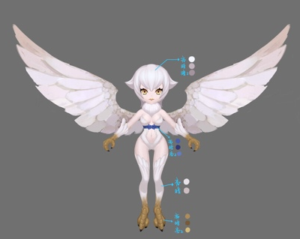
id | 怪物名称 | 角色原画/参考图 | 弱点拆分 |  | 动作类别 | 动作名称 | 动作规则 | 动作描述 | 参考图 | 动作资源名 | 是否循环 | 伴随特效描述
xgChange5 |  |  | 施法（挂接点） | 命名:e_shifa | 复用光系大招动作
 |  |  | 受击（挂接点） | 命名:e_shouji
 |  |  | 头顶（挂接点） | 命名:e_jihuo

